草莓香蕉




草莓 粉红色系填充 香蕉 黄色系填充 来区分

主菜单
press to start
press to start

死亡
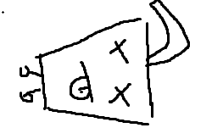
GAME OVER

游戏主界面
vs

奶茶

action
 | action | frame1 | frame2
1 | move | 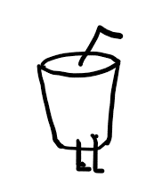 | 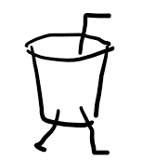
2 | charge | 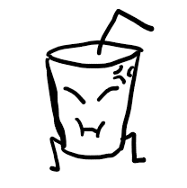
3 | shoot | 
4 | jump | 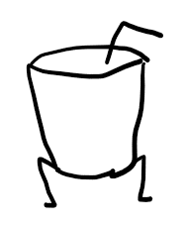 | 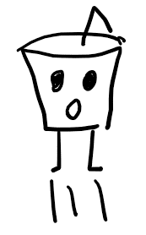
5 | hited | 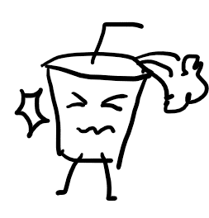
6 | traped | 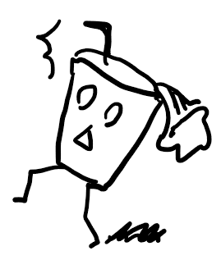
7 | dead | 